Estadistica 311
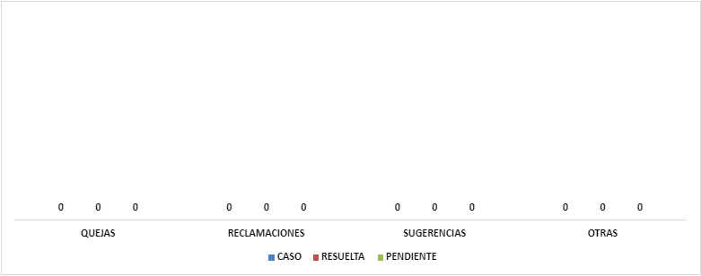
INSTITUTO DE INNOVACION EN BIOTECNOLOGIA E INDUSTRIA
Cantidad de Quejas, Reclamaciones y Sugerencias Recibidas por el 311
Trimestre Enero-Marzo 2022

